Лист1
Доброго дня уважаемые администраторы и форумчане. Прошу помощи в решении вопроса. Суть задачи получить дату в столбце для адреса с учетом пересечения ячейки месяц и ячейки день. Все мира и добра, заранее спасибо!!

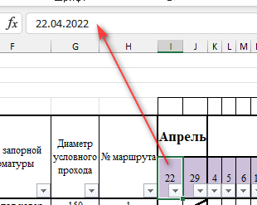

 |  | 1) Рассмотрим ячяейку I15
 |  | Выделите её и посмотрите в строку формул, увидите, что в ячейке дата 22.04.2022

 |  | 2) Затем кликните по этой ячейке правой кнопкой мыши и выберите команду Формат ячейки
 |  | Обратите внимание на формат
 |  | Этот формат позволяет отображать только число, что мы и видим в ячейке

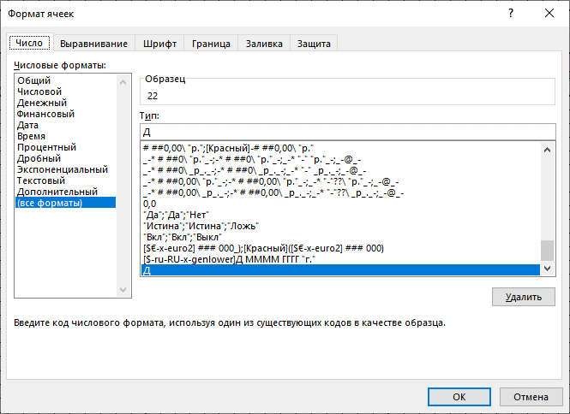

 | 3) Таким образом, для остальных месяцев надо
 | в ячейки ввести даты и применить формат Д

 | 4) осталось только протянуть формулу

 | 5) в желтых ячейках вместо буквы З стояла цифра 3
 | Исправила

